Table 1
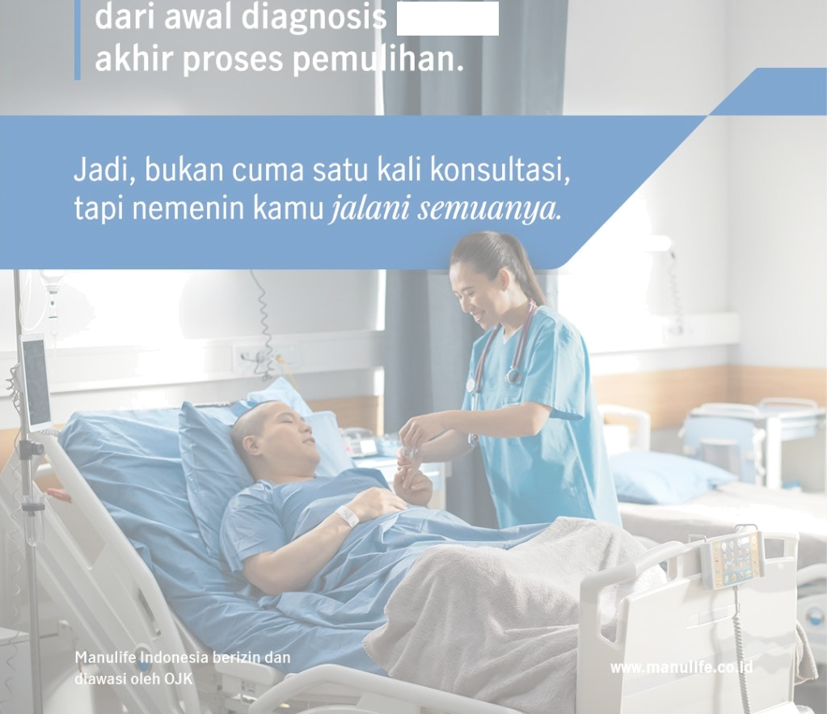
Manulife
4
tń

Ill
I Yuê, kenalan sama Manulife Personal Hedical Part (MPMP)

MPMP adalah layanan tambahan
pendampingan medis personal
yang bekerja sama dengan Trdîz.
MPM P hanya tersedìa untuk kamu
yang memiliki polis:
> MiUltimate HealthC are Y Snn<ì Heì{hCa e Shdr+a


« MiSmart Hea łthCare Manulife Critical Care Protector

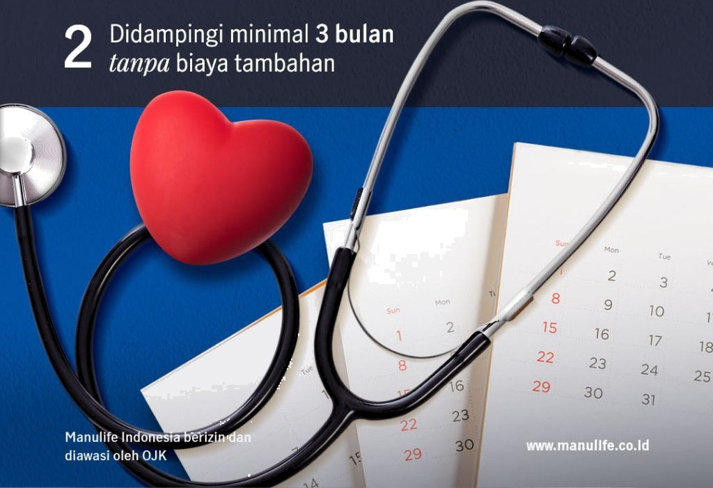
40°'
Selain itu,
kamu akan mendapatkan:

PMP menyediakan dukungan proaktif


hingga
}[} Manulife
Dapatkan informasi layanan ini dengan menghubungï Nanulife Customer Contact Center.

